Estadísticas
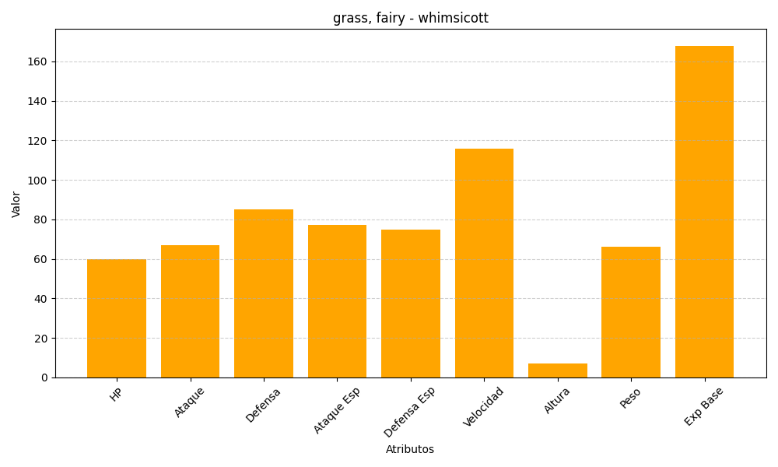
ID | Nombre | Tipo | HP | Ataque | Defensa | Ataque Especial | Defensa Especial | Velocidad | Altura | Peso | Experiencia Base
547 | whimsicott | grass, fairy | 60 | 67 | 85 | 77 | 75 | 116 | 7 | 66 | 168

